关系图
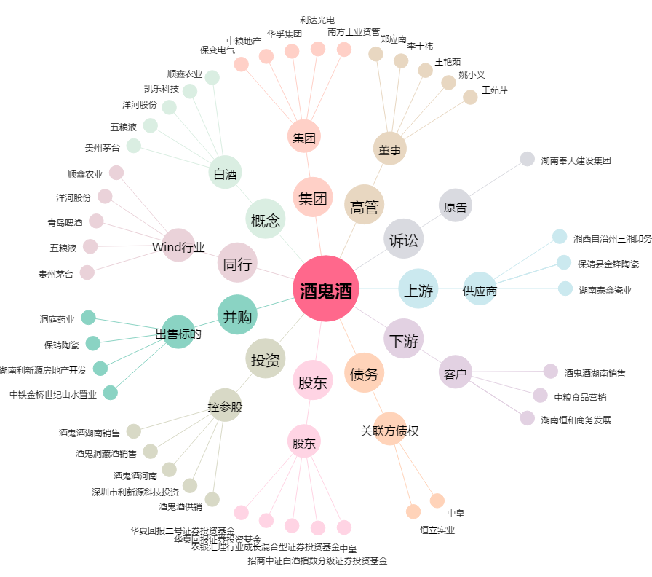
酒鬼酒[000799.SZ] - 关系概览图

